List1
AQUAPONICKÁ LABORATOŘ ZŠ E. BENEŠE ČAKOVICE ______________________________________________________________________________ PROJEKT INTERIÉRU ČÁST: VÝKAZ MOBILIÁŘE
 |  |  |  |  |  |  |  |  | UCHAZEČ: __
VÝKAZ MOBILIÁŘE
PROJEKT: ZŠ JIZERSKÁ ČAKOVICE
ČÁST PROJEKTU: MOBILIÁŘ - AQUAPONIE A PŘÍSLUŠENSTVÍ

ŘÁDEK | POLOŽKA | SPECIFIKACE POLOŽKY |  | REFERENČNÍ OBRÁZEK | REFERENČNÍ VÝROBEK | MNOŽSTVÍ CELKEM | JEDNOTKOVÁ CENA BEZ DPH | CENA CELKEM BEZ DPH | POZNÁMKA/UMÍSTĚNÍ

MOBILIÁŘ TYPOVÝ -- STOLY
1 | T1 | STŮL ŽÁKOVSKÝ DVOJMÍSTNÝ 1400x600 mm, max. výška 76 cm Válcová kovová podnož s rektifikací nebo kluzáky vhodnými na dlažbu (nehlučné). Stolová deska z materiálu CDF kompakt tl. 13mm. V desce stolu 2x plastová průchodka, zespod stolu příchytky pro vedení kabeláže. Stoly musí být stohovatelné min. 4 ks na sebe. Barevné provedení: podnož bílá ref. RAL 9010, případně šedá, deska bílá, hrana černá. Výrobek musí být v souladu s technickou normou ČSN EN 1729 (požadavek na doložení certifikátu). |  |  |  | 8 | 0.00 | 0.00 | Umístění: AQUAPONIE / LABORATOŘ
2 | T2 | STŮL ŽÁKOVSKÝ JEDNOMÍSTNÝ POJÍZDNÝ 700x700 mm, max. výška 76 cm Válcová kovová podnož se dvěma kolečky a dvěma rektifikacemi na PVC povrch. Stolová deska z materiálu CDF kompakt tl. 13mm. (Bez průchodek a bez držáků kabelů.). Stoly musí být stohovatelné min. 4 ks na sebe. Barevné provedení: podnož bílá ref. RAL 9010, případně šedá, deska bílá, hrana černá. Výrobek musí být v souladu s technickou normou ČSN EN 1729 (požadavek na doložení certifikátu). |  |  |  | 24 | 0.00 | 0.00 | Umístění: AQUAPONIE / SEMINÁRNÍ MÍSTNOST
3 | T3 | LEKTORSKÝ STŮL - POJÍZDNÝ - V. STAVITELNÝ 60X500x710-115 mm Válcová kovová ponož na mobilní podnoži, výškově stavitelný stůl pomocí plynového pístu, ergonomicky tvarovaná deska, přihrádka pro ukládání složek, centrální noha, bržděná kolečka. Pracovní deska z materiálu CDF kompakt tl. 13mm, možnost vedení kabeláže - otevřená záda. Aretace koleček. Barevné provedení: podnož ref. RAL 9010 bílá, případně šedá, deska stolu dřevodekor - výběr z min. 4 dřevodekorů a 4 uni barev (zahrnuje šedou) - preference javor, bříza. |  | 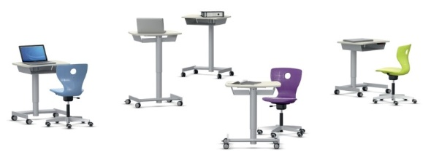 |  | 1 | 0.00 | 0.00 | Umístění: AQUAPONIE / SEMINÁRNÍ MÍSTNOST
3 | T4 | KONFERENČNÍ STŮL - POJÍZDNÝ, SE SKLOPNOU DESKOU 750x1400x700 mm Kovová válcová podnož stolu, Stolová deska z materiálu LTD tl. 18 mm, hrana ABS. Deska je mechanicky sklopná bez použití nářadí, kolečka opatřeny brzdou. Barevné provedení: podnož ref. RAL 9010 bílá, případně šedá, deska stolu bílá, hrana černá |  | 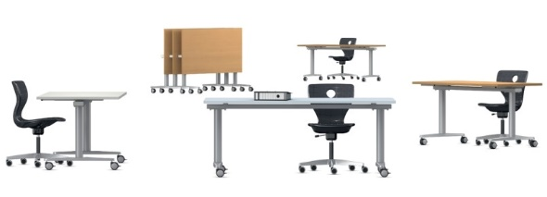 |  | 1 | 0.00 | 0.00 | Umístění: AQUAPONIE / SEMINÁRNÍ MÍSTNOST
MOBILIÁŘ TYPOVÝ -- SEDACÍ NÁBYTEK
4 | Z1 | ŽIDLE ŽÁKOVSÁ OTOČNÁ výškově stavitelná pístem Ergonomicky tvarovaný sedák ze strukturovaného PP s efektem vzduchového polštáře, perforace sedáku pro odvod vzduchu, veškeré kotvení sedáku je skryto. Židle je plynule výškově stavitelná pomocí plynového pístu dle ČSN EN 1729. Pětiramenný kříž, bez koleček, s kluzáky na PVC povrchy. Zaoblený otvor v opěráku pro snadné uchopení židle. Barevné provedení: podnož výběr z min. 8mi barev RAL, sedák výběr z min. 10ti barev plastů. Doporučeno: podnož antracit, sedák limetková |  |  |  | 8 | 0.00 | 0.00 | Umístění: AQUAPONIE / LABORATOŘ
5 | Z2 | ŽIDLE ŽÁKOVSTKÁ STOHOVATELNÁ výška sedáku 45 cm (vhodné pro stůl v. 76 cm) Trubková podnož z oceli pokrytá práškovou barvou. Podnož je mírně předpružená a umoňuje nepatrné pérování. Ergonomicky tvarovaný sedák z překližky s čalouněním. Židle je stohovatelná. Vyměnitelné kluzáky vhodné na PVC povrch. Zaoblený otvor v opěráku pro snadné uchopení židle. Barevné provedení: výběr z min. 12 ti barev RAL, sedák přírodní vzhled dřeva Doporučeno: podnož bílá, případně šedá, sedák vzhled dřeva (javor/bříza), čalounění šedá |  |  |  | 24 | 0.00 | 0.00 | Umístění: AQUAPONIE / SEMINÁRNÍ MÍSTNOST
6 | Z3 | BALANČNÍ TABURET VÝŠKOVĚ STAVITELNÝ referenční výška 500.680 cm Ergonomický balanční sedací prvek umožňující dynamické sezení díky vypouklé podstavě ve tvaru čočky. Materiál: recyklovaný polypropylen, měkčený sedák, gumová protiskluzová vrstva. Snadný úchop. Výběr z min. 9 barev plastů. Doporučeno: antracit |  |  |  | 1 | 0.00 | 0.00 | Umístění: AQUAPONIE / SEMINÁRNÍ MÍSTNOST

MOBILIÁŘ TYPOVÝ -- ÚLOŽNÉ PROSTORY
7 | U1 | SKŘÍŇ PLECHOVÁ POLICOVÁ S DVEŘMI 1800x800x500 mm Min. 4 odkládací police, výškově přestavitelné, dveře uzamykatelné. Před dodáním nutné zaměřit prostor pro umístění. Rektifikace. Doporučená barevnost: bílá/šedá. |  | 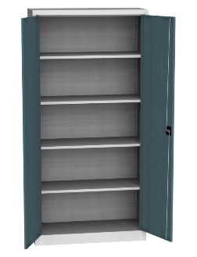 |  | 1 | 0.00 | 0.00 | Umístění: AQUAPONIE / SKLAD
8 | U2 | KOVOVÝ REGÁL S POLICEMI 1800x900-1000x600mm Provedení celokovové vč. polic. Nosnost police min. 175 kg, stabilní konstrukce. Min. 4 ks polic. Doporučená barevnost: bílá/šedá |  |  |  | 1 | 0.00 | 0.00 | Umístění: AQUAPONIE / SKLAD
9 | U3 | SKŘÍŇ POLICOVÁ MOBILNÍ 1100x1050x425 mm Provedení LTD tl. 18 mm vč. zad, ABS 2 mm, 4 ks kolečko s brzdou nosnost min. 120 kg/kolečko. Police 4 ks. Spojování skříní do sestav pomocí magnetických prvků na bocích skříní. V půdě skříně ukotveny úchytky pro posun skříní. Celkem 8 přihrádek/polic pro batohy. Před dodáním nutné zaměřit prostor pro umístění. Doporučená barevnost: korpus skříně antracit, ABS v dekoru. |  |  |  | 2 | 0.00 | 0.00 | Umístění: AQUAPONIE / ŠATNA
10 | U4 | ŠATNÍ LAVICE S HÁČKY 450x1600x2000mm Ocelová konstrukce šatní lavice v horní části s ocelovými háčky - 8 ks. Šatní lavice z LTD nebo dřeva s PÚ lakováním. Bez roštu na odkládání přezůvek. Doporučená barevnost: antracit alt. Stříbrná, lavice dřevo/šedá. | 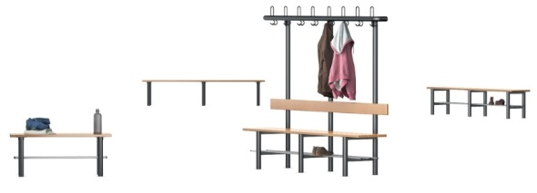 |  |  | 2 | 0.00 | 0.00 | Umístění: AQUAPONIE / ŠATNA

MOBILIÁŘ TYPOVÝ -- DOPLŇKY
11 | D1 | RÁM PRO OBRAZ DŘEVĚNÝ 1050x750mm Rám dřevěný 25 mm, skleněná vyjímatelná výplň. Zavěšeno na stěnu. Dodávka vč. instalace. |  | dle vizualizace |  | 4 | 0.00 | 0.00 | Umístění: AQUAPONIE / SEMINÁRNÍ MÍSTNOST
12 | D2 | RÁM PRO OBRAZ DŘEVĚNÝ 1050x1400 mm Rám dřevěný 25 mm, skleněná vyjímatelná výplň. Zavěšeno do na stěnu. Dodávka vč. instalace. Z |  | dle vizualizace |  | 1 | 0.00 | 0.00 | Umístění: AQUAPONIE / SEMINÁRNÍ MÍSTNOST
13 | D2 | POLICOVÝ RÁM S ROSTLINAMI 1000x700mm (rozměr bude upřesněn při záměru) Dřevěný vícedílný rám osazený květinami. Rám je zavěšený na strop pomocí pohledoých háků a řetězů nebo kotven do stěny. Dodávka vč. instalace a rostlin vhoných do temnějších prostor. Nutné konzultovat se stavbou a požadavky investora. . |  | dle vizualizace |  | 2 | 0.00 | 0.00 | Umístění: AQUAPONIE / LABORATOŘ
14 | D2 | RÁM PRO OBRAZ SKLENĚNÝ 1000x700mm Rám euroclip z čirého skla, zavěšený na 2 ks ocelových lanek ze stropu. Dodávka vč. instalace. |  | dle vizualizace |  | 4 | 0.00 | 0.00 | Umístění: AQUAPONIE / LABORATOŘ

Cena mobiliáře - bez DPH 21% |  |  |  |  |  |  |  | 0.00 Kč
Doprava, montáž, manipulace, likvidace odpadů - bez DPH 21% |  |  |  |  |  |  |  | 0.00 Kč
DPH 21% |  |  |  |  |  |  |  | 0.00 Kč

Cena celkem vč. DPH 21% |  |  |  |  |  |  |  | 0.00 Kč

Uchazeči o dodávku mobiliáře budou vyzváni k předložení fyzických vzorků vybraných položek.
Jakákoliv změna oproti technické specifikaci musí být ze strany dodavatele odůvodněna a následně schválena architektem/investorem formou změnového listu.
Uchazeči jsou povinni k CN přiložit technické listy výrobků (rozměry, materiály, certifikace aj.) vč. údajů o výrobci.
Veškeré výše uvedené obrázky a popisy jsou referenční. |  |  |  |  |  |  |  |  | ZPRACOVAL:
Barevné provedení prvků, dekory LTD a čalounění budou před výrobou předloženy k finálnímu odsouhlasení architektovi. |  |  |  |  |  |  |  |  | Ing. Radka Šrámková
Rozměry výrobků jsou uvedeny ve formátu VxŠxH. |  |  |  |  |  |  |  |  | radka.sramkova@seznam.cz

